首页
1.首页banner样式修正
2.下图红框样式修正
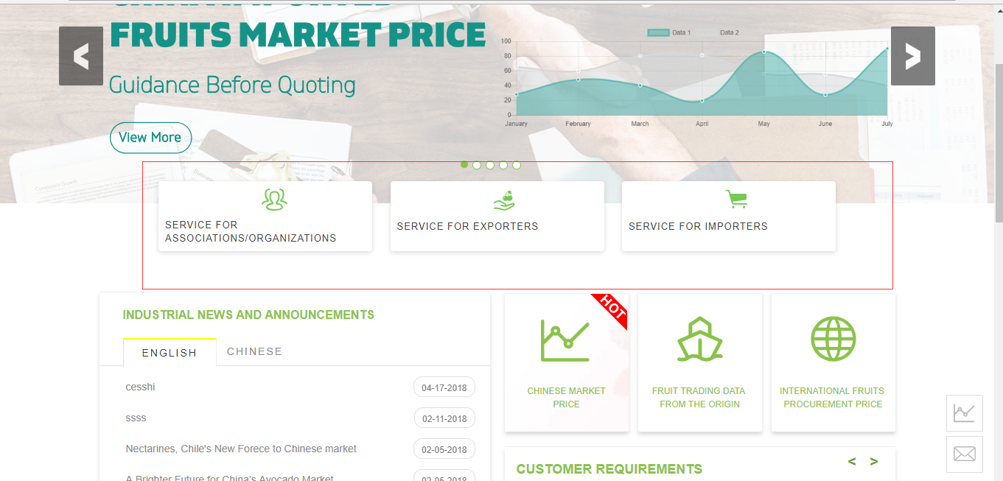

3.MEMBERS处层级和样式修正
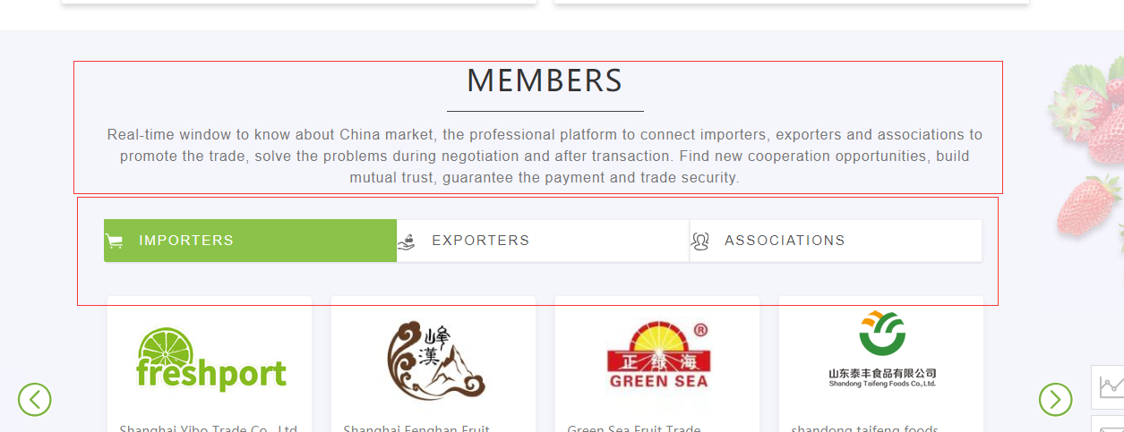

4.登陆后的用户信息样式修正

5.右边栏价格图标加new或hot样式，具体问老虞

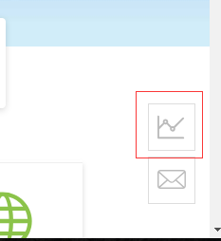

6.header背景在about us和contact 菜单样式调整

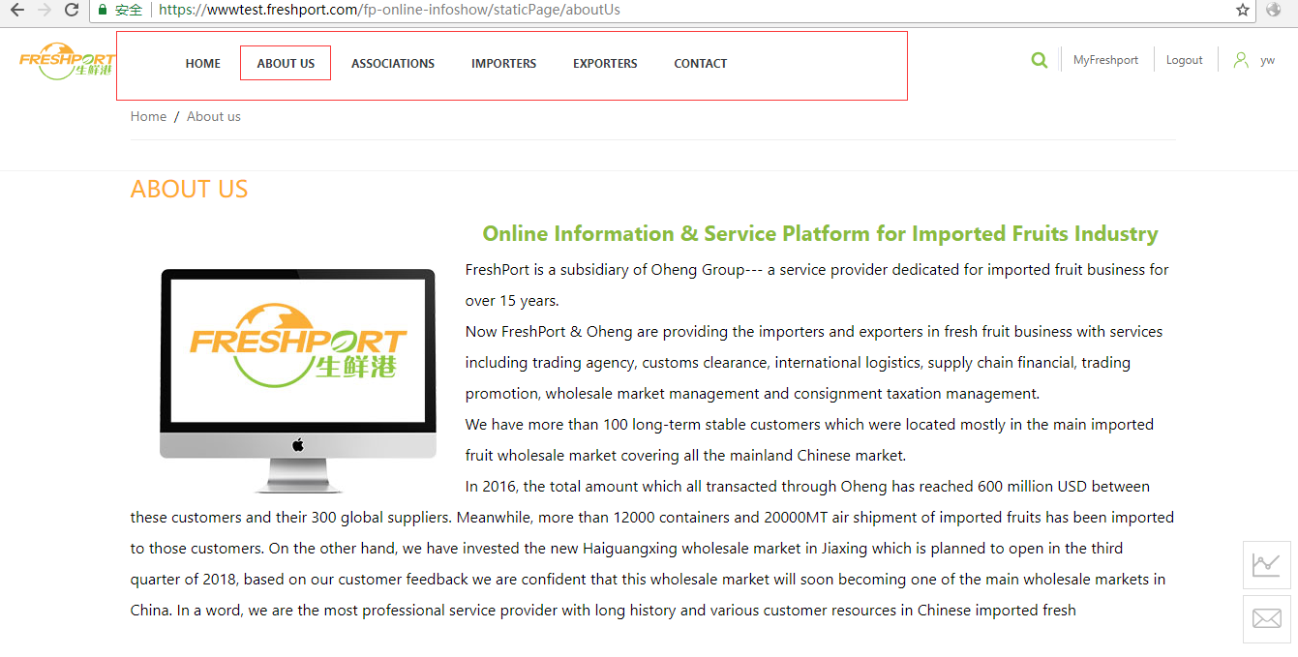

7.首页footer和其他页面footer样式不一致，（1.文字颜色深浅问题，2.地图位置问题）

8.footer 有两条线

资讯页
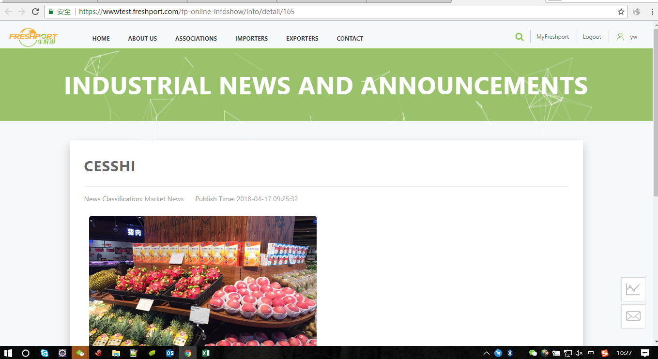
1.资讯详情页，header部分样式和首页不一致

到港信息
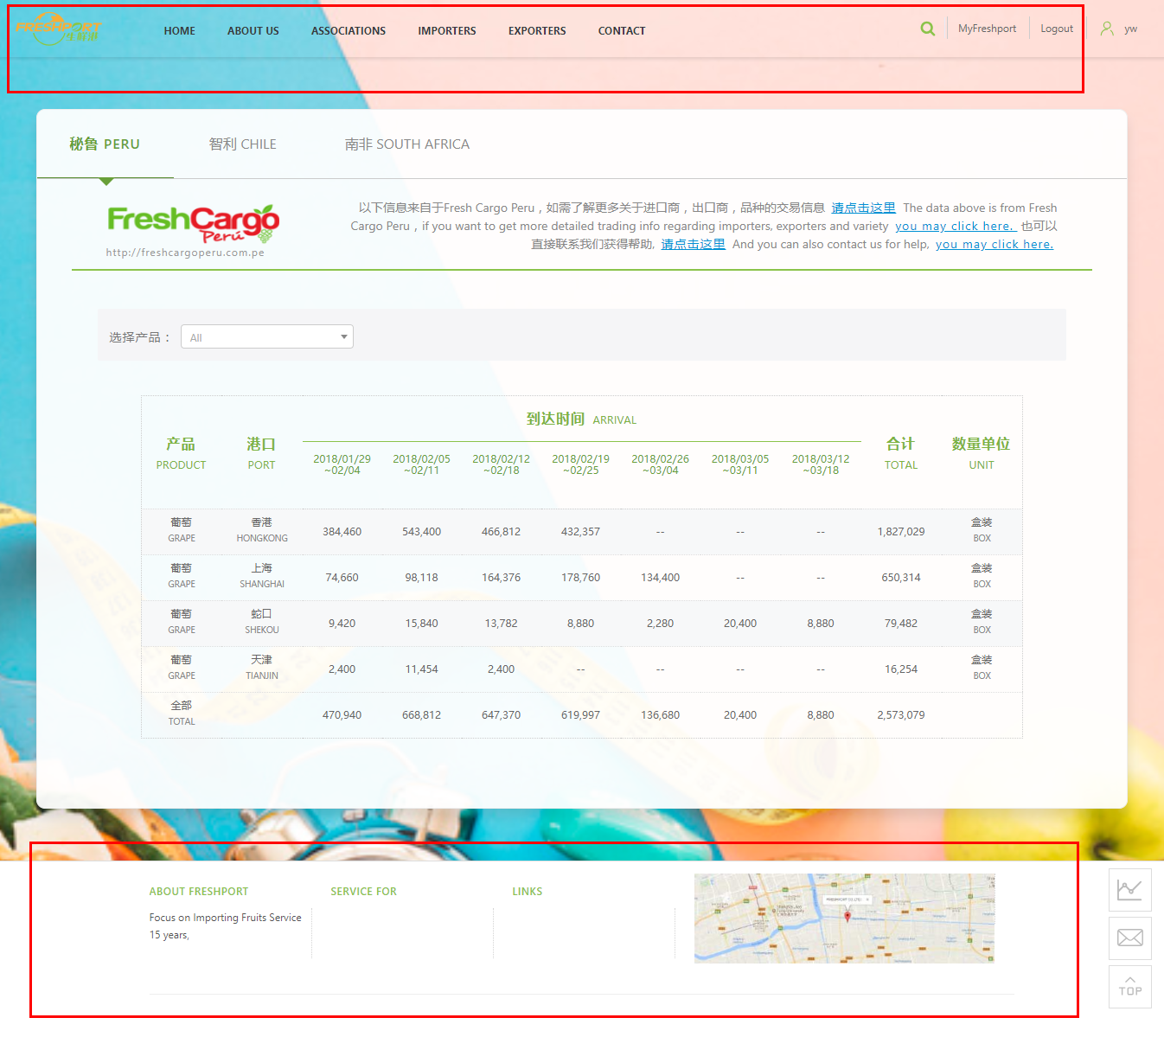

国内价格
